Instrucciones diligenciamiento
1. Política: | Registre el nombre de la Política MIPG
2. Actividades Mínimas | Registre cada actividad del Plan aprobado para la Politica MIPG
3. Peso porcentual para la vigencia | Distribuya el 100% de ejecución de la vigencia entre todas las actividades planificadas. El porcentaje esperado debe ser 100% Defina el peso porcentual, teniendo en cuenta las siguientes sugerencias: * Tiempo de ejecución de la actividad *Complejidad de la actividad *Impacto de la actividad en la implementación de la Política
4. Fecha de inicio | Registre la fecha en que inicia la ejecución de la actividad
5. Fecha finalización | Registre la fecha límite en la que debe terminar la actividad con la evidencia concluida y formalizada.
6. Responsable | Registre el proceso o dependencia que ejecuta la actividad.
7. Evidencia de cumplimiento | Registre el soporte que aporta para demostrar la ejecución de la actividad
8. Porcentaje de ejecución real | Registre el porcentaje de ejecución real, teniendo en cuenta el porcentaje asignado para cada actividad
9. Cumplimiento | 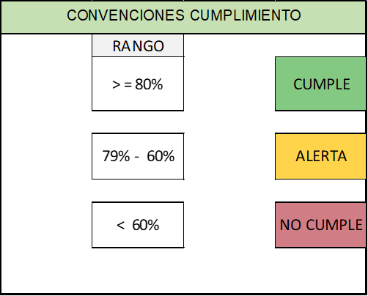 En este espacio no se debe registrar nada, son campos formulados que muestran el cumplimiento de acuerdo a lo planificado y muestra el rango de cumplimiento en el que ha quedado esa actividad.
10. Observación del seguimiento (GVP) | Este campo debe ser diligenciado en el momento de seguimiento a la ejecución de las actividades, por parte del Grupo de Gestión y Valor Público

